关于新榜data
 | 新榜定位于内容创业服务平台，用以衡量传播价值、品牌价值、投资价值的新榜指数，已经成为中国移动互联网内容价值标准。依托行业领先的技术能力，新榜提供基于大数据的数据咨询、媒介营销和版权开发服务。

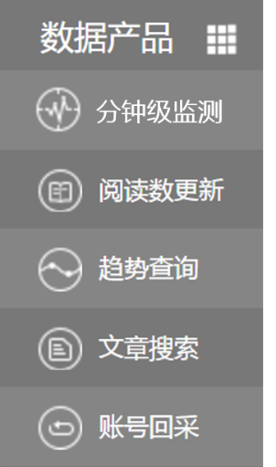
若您有任何数据需求，可以登录我们的数据产品主页
http://data.newrank.cn

在这里，您可以自主的进行自媒体趋势查询，批量更新微信文章阅读数，及进行制定微信账号历史列表的采集，和进行微信文章搜索等。我提供稳定可靠的基础上，我们提供格式优良的数据源文件方便用户进行进一步的操作和分析，无论您是内容创业者或是专业的咨询、分析机构都可以用我们的在线功能方便的定制数据。

若您有更大量或定制的新媒体数据需求，如微信、微博、今日头条，乃至快手、分答等新兴媒体，我们都可以为您提供数据采集和分析服务，请拨打我们的电话:400-006-6059或发送邮件至:contact@newrank.cn,也可以直接登录新榜网站（www.newrank.cn）咨询在线客服。

